PC店铺首页
品牌LOGO |  | 瑞士家居清洁专业品牌 |  |  |  |  |  |  |  | 皂液，零损伤衣物 精明女人的选择！
 |  | 洁宜佳官方旗舰店 |  |  |  |  |  |  |  |  |  | 两套减20元

首页更精彩 |  | 天然皂液系列 |  | 洗衣套组优惠 |  | 妇婴洗护精选 |  | 家居清洁 |  | 厨卫清洁
本店所有商品 |  | 洗衣液 | 清毒液 | 内衣手洗 | 衣领净 | 衣物柔顺 | 洗衣机槽清洁 |  | 油污清洁 | 地板护理 | 家具皮革护理 |  |  | 搜索
 | 买即送体验装 |  | 收藏 有礼

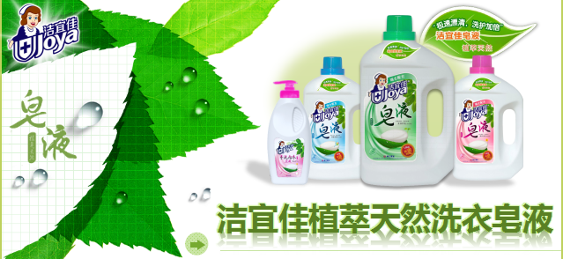
 |  |  |  |  |  |  |  |  |  | 洗衣液 + 皂液 = 二合一成份
 |  |  |  |  |  |  |  |  |  | 植物皂基成分|污垢分散分解活性成分|纤维防损护色体

 |  |  |  |  |  |  |  |  |  | 极速漂清 洗护加倍
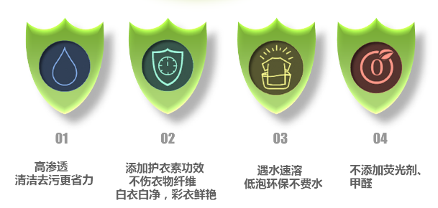
 |  |  |  |  |  |  |  |  |  |  |  | 两瓶手淘省20元

客服 中心
 | 金牌客服:小洁 |  | 5 | 购物优惠券 |  |  | 10 | 购物优惠券 |  |  | 50 | 购物优惠券
 | 金牌客服:小宜 |  |  | 满36元可用 |  |  |  | 满78元可用 |  |  |  | 满199元可用
 | 金牌客服:小佳 |  |  |  | 立即领取 |  |  |  | 立即领取 |  |  |  | 立即领取
 | 金牌客服:小静

详情页框架
主图展示区 |  |  |  |  |  | 关键词标题栏

 |  |  |  |  |  | 价格模块

 |  |  |  |  |  |  | 立即购买 |  |  | 加入购物车

主图1 | 图2 | 图3 | 图4 | 图5 |  | 服务承诺 | 正品保证 |  | 按时发货 |  | 极速退款
 |  |  |  |  |  |  | 七天无理由退换

分享 |  | 收藏商品

旗舰店信息 |  | 商品详情 | 累计评价
 |  | 参数模块

客服中心

 |  | 促销图一

》宝贝分类

 |  | 内衣手洗产品促销海报 |  |  |  | 消毒液+清毒水促销海报 |  |  |  | 油污清洁剂海报

 |  | 分箱发货 告示 | 为了更好的提高发货响应,仓储人员会视订单量采用分箱发货模式,您若购买了多件商品,可能收到2个以上的包裹,您的宝贝会陆续到齐声,请耐心等待!特此告示,敬请谅解.

 |  | 商品明细说明（搭配款） XXXX 2L*3 XXXX 500ml*2 xxxxx 380ml*2

 |  | 买前须知 | 新疆、青海、宁夏、甘肃、内蒙古、西藏、港澳台及海外由于液体快递运输不到，不参与活动 敬请谅解！

 |  | （主）产品海报

 |  | 产品功效卖点一

 |  | 产品功效卖点二

 |  | 产品信息
 |  | 产品正面图
 |  |  |  |  |  |  | 产品名称：
 |  |  |  |  |  |  | 产品规格：
 |  |  |  |  |  |  | 保质期：
 |  |  |  |  |  |  | 产品特性:

 |  |  |  |  |  |  | 注意事项：

使用方法
用量标准
成分
 |  | 产品背面图

 |  |  |  |  |  |  |  | (背面信息放大)

使用方法
用量标准
成分
 |  |  |  |  |  | 搭配产品图（正面--背面图）
 |  | 产品名称：
 |  | 产品规格：
 |  | 保质期：
 |  | 产品特性:

 |  | 注意事项： |  |  |  |  |  |  |  | (背面信息放大)

 |  | 企业及品牌信息
 |  | 代言明星宣传海报

 |  | 研发入企业实力（展示）

 |  | 关于价格解释
 |  |  |  |  | 截图中划去价格"69.00"为厂方指导价,并非原价;"34.00" 为店铺实时售价.(截图为示例,非本商品价格)

 |  | 关于快递问题
 |  | 快递公司： |  | 目前默认：天天、汇通，不接爱指定快递。
 |  | 签收须知： |  | 在收到包裹后,请开箱验货确认商品无误后再签收.如商品有任何质量、漏液、漏发问题,请第一时间拍下照片联系在线客服.感谢您的支持与谅解,祝购物愉快!

 |  | 拒收须知： |  | 如果您无正当理由拒签商品退回,运费由收货人承担.

模版说明： a.主图规范（套装）：1~2主图填充饱满突出价值[数字营销]，3~4图介绍产品卖点，5图介绍品牌企业形像（执行标准）实力； b.除促销模块固定外，其他板块可上下调动； c.产品特征卖点，用图示法+简洁数字说， 说明受众顾客。

